Data
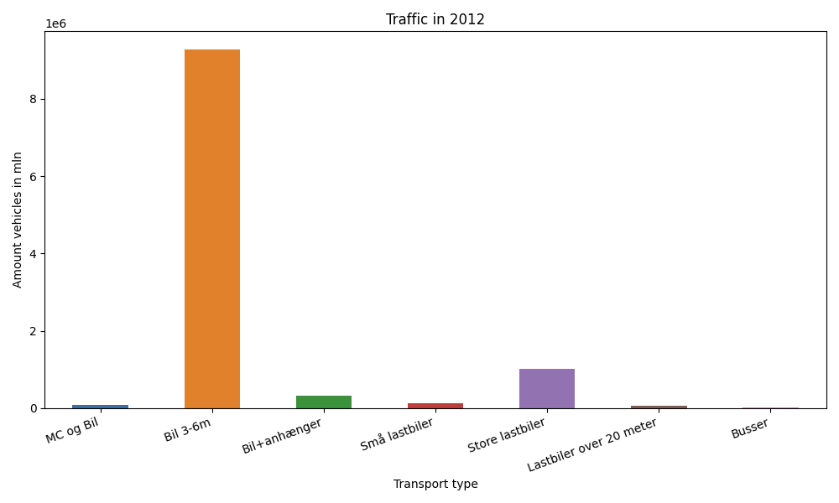
År | Måned | MC og Bil | Bil 3-6m | Bil+anhænger | Små lastbiler | Store lastbiler | Lastbiler over 20 meter | Busser | Total
2012 | 12 | 2516 | 670801 | 13928 | 7621 | 71615 | 4091 | 1275 | 771847
2012 | 11 | 3401 | 756042 | 19490 | 9742 | 87828 | 5412 | 1691 | 883606
2012 | 10 | 4533 | 801875 | 24211 | 10043 | 91966 | 5678 | 1797 | 940103
2012 | 9 | 7864 | 808290 | 29289 | 10122 | 83309 | 5246 | 2763 | 946883
2012 | 8 | 13422 | 907799 | 44521 | 11548 | 89519 | 5286 | 2481 | 1074576
2012 | 7 | 11124 | 890585 | 58923 | 11076 | 80392 | 4838 | 1914 | 1058852
2012 | 6 | 9653 | 848671 | 34980 | 10933 | 86749 | 5024 | 2553 | 998563
2012 | 5 | 9991 | 869158 | 30724 | 10155 | 88789 | 5053 | 2598 | 1016468
2012 | 4 | 5130 | 768490 | 24639 | 8893 | 79546 | 4532 | 2078 | 893308
2012 | 3 | 4390 | 739498 | 20482 | 9742 | 89851 | 5143 | 1990 | 871096
2012 | 2 | 2262 | 612221 | 14320 | 7990 | 78163 | 4424 | 1356 | 720736
2012 | 1 | 2447 | 608907 | 14642 | 8552 | 79575 | 4190 | 1165 | 719478

